学習内容
 | 1 | Chapter7 |  | GUIの基礎②
 |  | 診断ゲームを作る
 |  | ゲーム内容
 |  | 質問の一覧をチェックボタンで表示し、当てはまると思うものにチェックを入れ
 |  | 診断ボタンを押すとチェックを入れた数に応じてコメントを出す

 |  | 作成手順
 |  | 1 | GUIの配置 |  | list0705_1.py
 |  |  | 画像、チェックボタン以外のGUIの設定を行う。
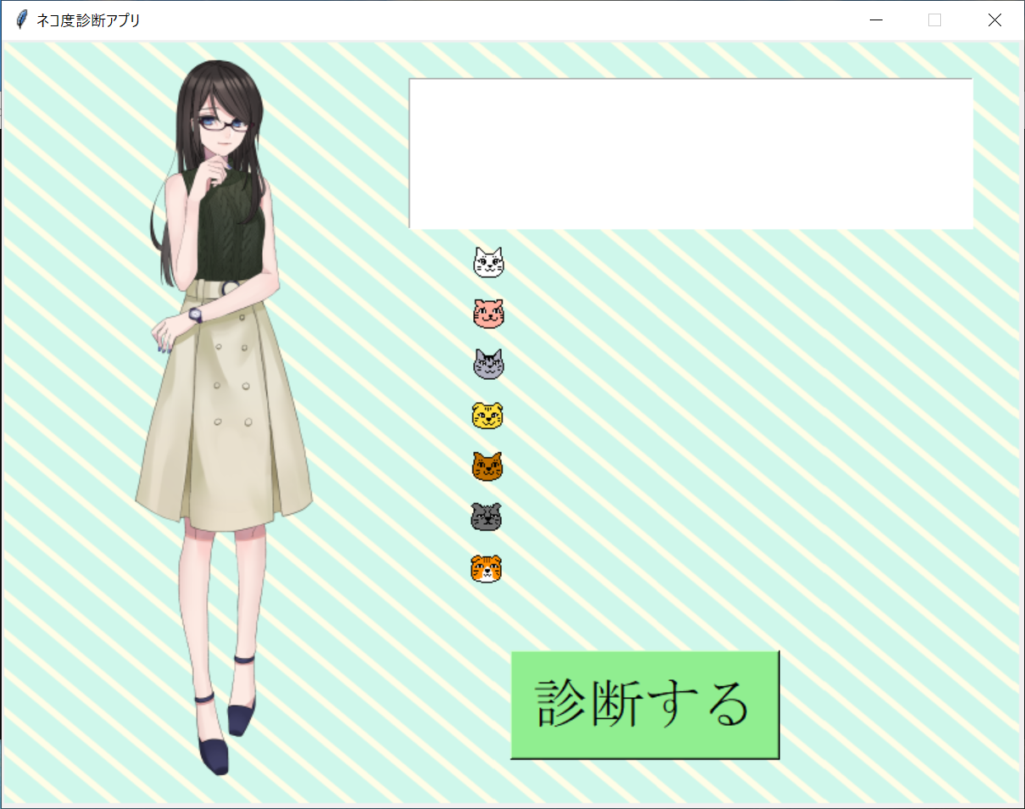

 |  | 2 | 複数のチェックボタンの配置 |  |  |  | list0705_2.py
 |  |  | 複数のチェックボタンをfor文で配置する。
 |  |  |  | BooleanVarのオブジェクト用リスト
 |  |  |  | チェックボタン用のリスト
 |  |  |  | チェックボタンの質問をリストで定義
 |  |  |  | 上記３つのリストを用いて繰り返し処理でボタンを配置する

 |  |  | ポイント
 |  |  | BooleanVarのオブジェクト用リスト・チェックボタン用のリストについて、
 |  |  | bvar = [None]*7 cbtn = [None]*7 としている。
 |  |  | NoneはPythonの中では何も存在しないことを意味する値である。
 |  |  | bvarはBooleanVarのオブジェクトを作成するためのリストで、何も入っていない
 |  |  | 箱を７つ用意しているという意味になる。
 |  |  | このようにアスタリスク（＊）を用いて要素をいくつ用意するかを
 |  |  | 指定することができる。

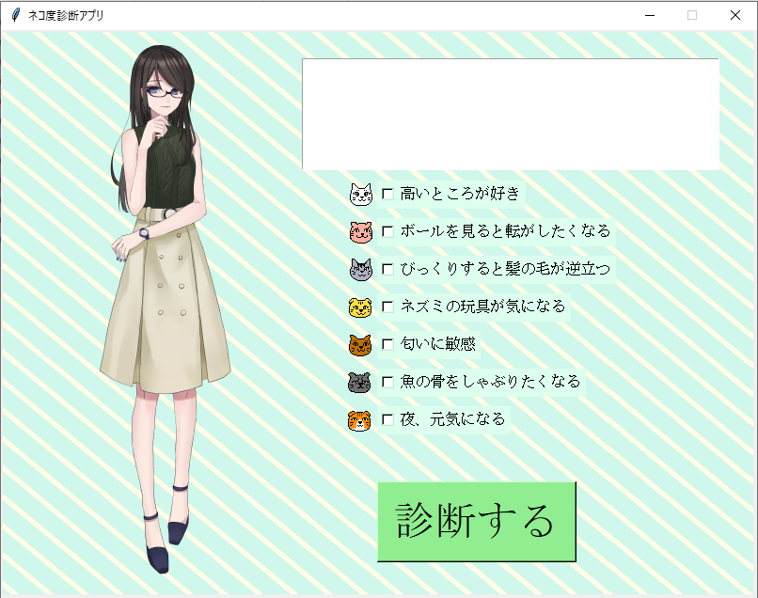

 |  | 3 | チェックされたボタンを数える |  |  |  | list0705_3.py
 |  |  | ボタンをクリックした時に働く関数を定義する
 |  |  |  | 繰り返し処理でチェックされていたら変数の値を１増やす
 |  |  |  | 入力欄の文字列を削除し、変数の値を挿入する

 |  |  | ポイント
 |  |  | 繰り返し処理と条件分岐でチェックされている項目を数える。
 |  |  | delete()命令でテキスト欄内に文字列がない状態にし、insert()命令で
 |  |  | 入力欄に文字列を挿入している。

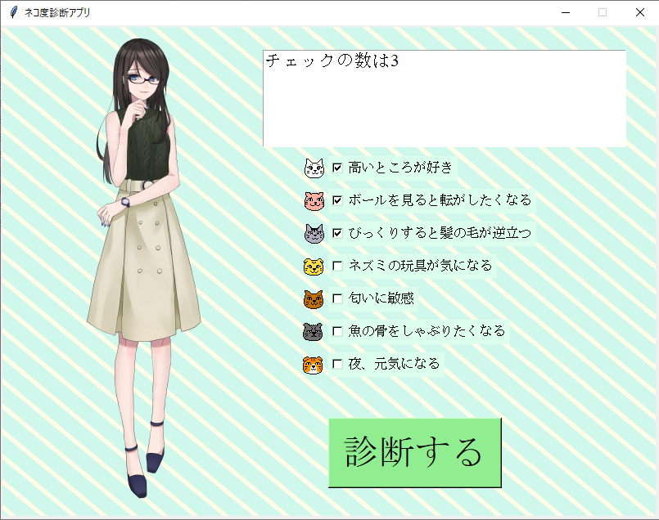

 |  | 4 | コメントを出力する |  |  | list0705_4.py
 |  |  | ボタンを押すとチェックした数に応じてコメントを出力するようにする。
 |  |  | 診断結果のコメントをリストで定義
 |  |  | ３で定義した関数内に”ネコ度”を計算する処理を加える。

 |  |  | ポイント
 |  |  | 「nekodo = int(100*pts/7)」にて、チェックした数から”ネコ度”の数値を求めています。
 |  |  | チェックした項目は全部で７つあるので、すべてチェックした場合は100*7/7=100%、
 |  |  | １つだけチェックした場合は100*1/7=14%という計算になります。
 |  |  | int()は値を整数に変える命令で、100*pts/7の値が少数であれば、小数点以下は
 |  |  | 切れ捨てられ、nekodoに整数の値が入ります。

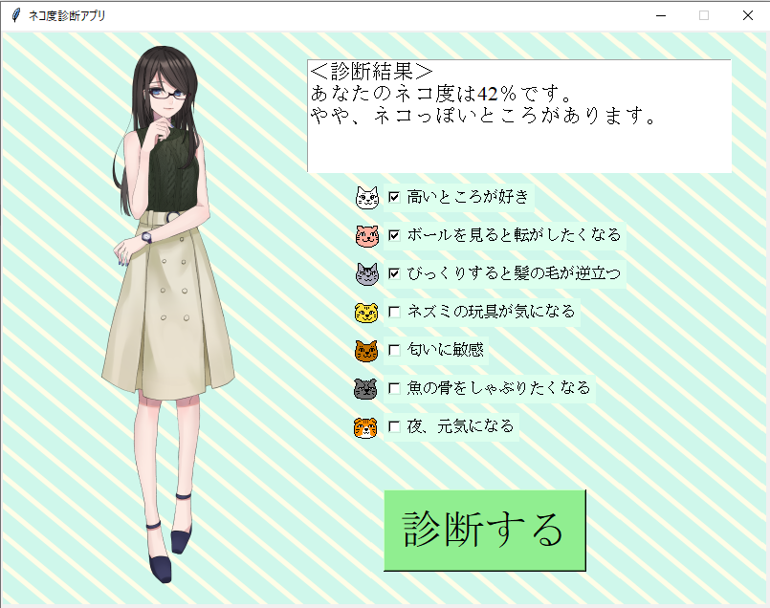

2 | Chapter8 |  | 本格的なゲーム開発の技術
 |  | Lesson8‐1 リアルタイム処理を実現する
 |  | ゲームソフトは時間とともに処理が進みます。時間軸に沿って処理が進むソフトウエアは
 |  | リアルタイム処理を行っており、これはゲーム制作に欠かせない技術です。

 |  | 1 | after()命令を行う |  |  | list0801_1.py
 |  |  | Pythonではafter()という命令でリアルタイム処理を行うことができます。
 |  |  | 数字を自動的にカウントアップする処理になります。


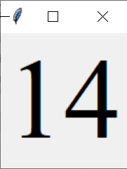
 |  |  |  |  |  |  |  | プログラム開始から1秒ごとに
 |  |  |  |  |  |  |  | 数値が増えていく

 |  |  | ポイント
 |  |  | 4行目のglobalは、関数の外側で定義した変数の値を関数内で変更するときに
 |  |  | 記述する命令です。
 |  |  | 3～7行目でcount_up()という関数を定義し、この関数とafter()命令でリアルタイム処理
 |  |  | を行っています。

 |  |  | after()命令の書式
 |  |  | after(ミリ秒, 実行する関数名)

 |  |  | 引数は「何ミリ秒後」に「どの関数を実行するか」です。
 |  |  | after()命令の引数の関数名は（）を付けずに記述します。
 |  |  | count_up()関数の処理はtmrを1ずつ増やし、その値をラベルに表示するというもの。
 |  |  | ウインドウが作られると、処理は行数１→２→９→１０→１１の順にに読み込まれ、
 |  |  | 12行目のafter()命令がcount_up()命令を呼び出します。
 |  |  | count_up()命令内にも7行目にafter()命令が記述されているので、1秒後に自分で
 |  |  | 自分を呼び出す形となり数が加算されていきます。

 |  | 2 | グローバル変数とローカル変数
 |  |  | 関数の外部で宣言した変数をグローバル変数、関数の内部で宣言した変数を
 |  |  | ローカル変数といいます。
 |  |  | Pythonでは、関数内でグローバル変数の値を変更するために、その変数をglobal宣言
 |  |  | する決まりがあります。

 |  |  | global宣言を行わず、

 |  |  | と記述すると tmr = tmr + 1 のところでエラーが発生します。

 |  |  | また、

 |  |  | と記述すると、関数内で宣言したtmrはローカル変数となり、この関数を
 |  |  | 呼び出すたびに値が０になり、時間が経過しても表示は1のまま変化しません。

 |  |  | ポイント
 |  |  | グローバル変数の値はプログラムが終了するまで保持されるが、
 |  |  | 関数内のローカル変数の値はその関数を呼び出すたびに初期値になります。

 |  |  | もう一つのポイント
 |  |  | 関数内で値を参照するだけならglobal宣言をする必要はありません。

 |  |  | なお、関数の外側で宣言したリストを関数内で扱うときは、global宣言をする必要は
 |  |  | ありません。リストの各要素は、どの関数からもglobal宣言をせずに値を
 |  |  | 書き換えることができます。

